Chi tiết địa chất
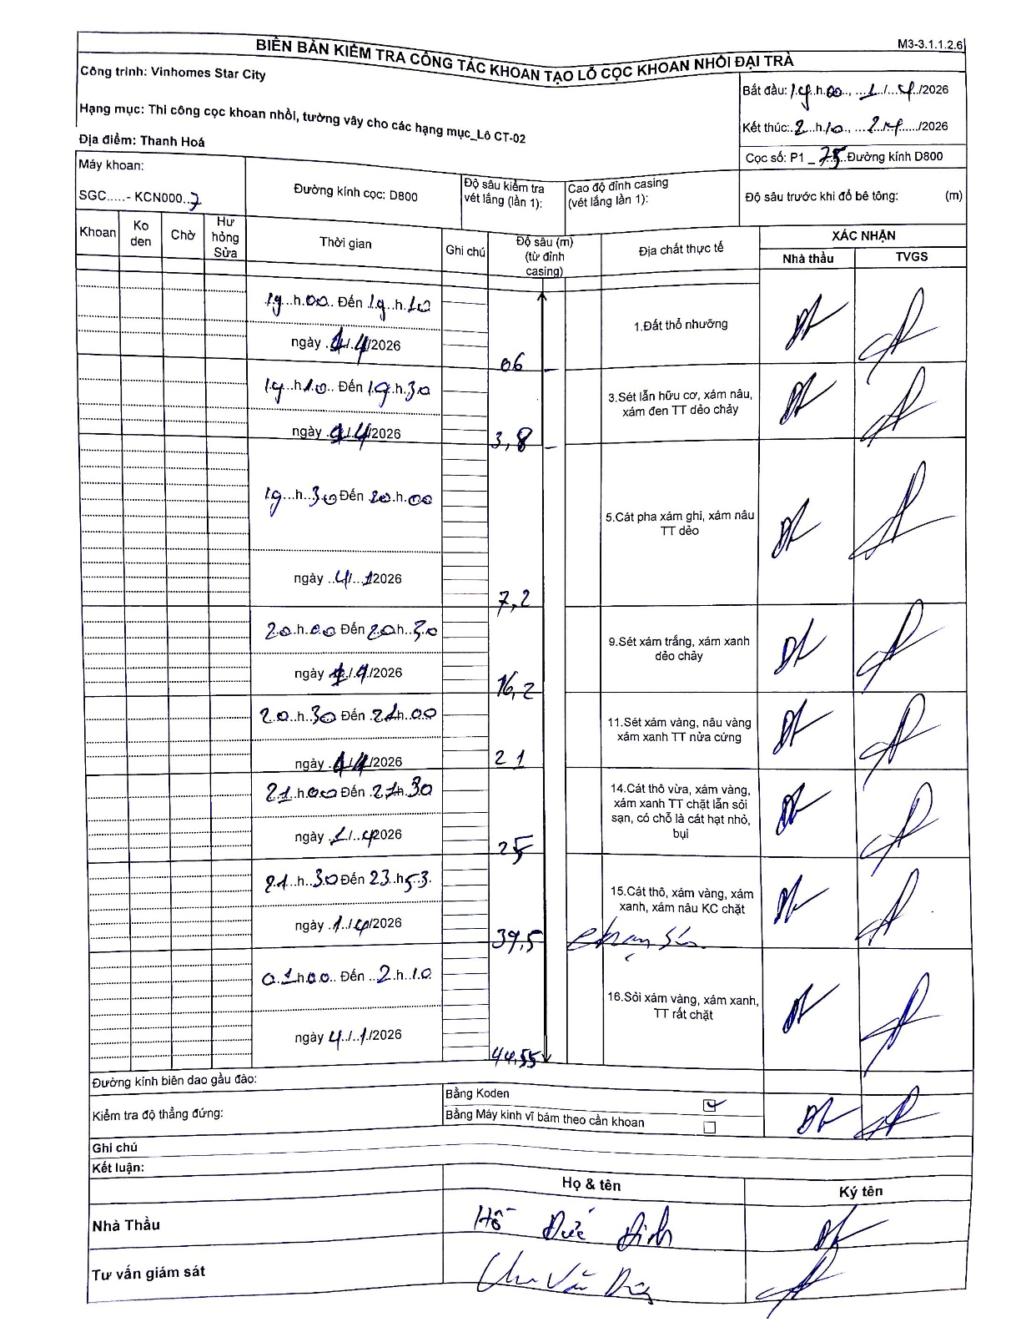
Dự án | Star City Thanh Hóa
Hạng mục | Thi công cọc khoan nhồi, tường vây cho các hạng mục_Lô CT-02
Tên bộ phận | P1
Số hiệu cọc | 75
Tên Máy khoan | SGC-KCN0007
Đường kính | D800
Bắt đầu thi công | 19:00 11/11/2026
Kết thúc thi công | 02:10 12/11/2026

Địa chất TT | Đường kính | Mô tả lớp thiết kế | Từ (h) | Đến (h) | Cao độ từ | Cao độ đến | T.Gian (h) | Dài (m) | V (m/h) | Ghi chú
1.Đất thổ nhưỡng | D800 | Đất thổ nhưỡng | 19:00 11/11/2026 | 19:10 11/11/2026 | 0 | -0.6 | 0.17 | 0.6 | 3.6
2 | D800 | Sét lẫn hữu cơ, xám nâu, xám đen TT dẻo chảy | 19:10 11/11/2026 | 19:30 11/11/2026 | -0.6 | -3.8 | 0.33 | 3.2 | 9.6
3 | D800 | Cát pha xám ghi, xám nâu TT dẻo | 19:30 11/11/2026 | 20:00 11/11/2026 | -3.8 | -7.2 | 0.5 | 3.4 | 6.8
4 | D800 | Sét xám trắng, xám xanh dẻo chảy | 20:00 11/11/2026 | 20:30 11/11/2026 | -7.2 | -16.2 | 0.5 | 9 | 18
5 | D800 | Sét xám vàng, nâu vàng xám xanh TT nửa cứng | 20:30 11/11/2026 | 21:00 11/11/2026 | -16.2 | -21 | 0.5 | 4.8 | 9.6
6 | D800 | Cát thô vừa, xám vàng, xám xanh TT chặt lẫn sỏi sạn, có chỗ là cát hạt nhỏ, bụi | 21:00 11/11/2026 | 21:30 11/11/2026 | -21 | -25 | 0.5 | 4 | 8
7 | D800 | Cát thô, xám vàng, xám xanh, xám nâu KC chặt | 21:30 11/11/2026 | 23:53 11/11/2026 | -25 | -39.5 | 2.38 | 14.5 | 6.08
8 | D800 | Sỏi xám vàng, xám xanh, TT rất chặt | 01:00 12/11/2026 | 02:10 12/11/2026 | -39.5 | -44.55 | 1.17 | 5.05 | 4.33

ẢNH BIÊN BẢN GỐC

